consulta_1
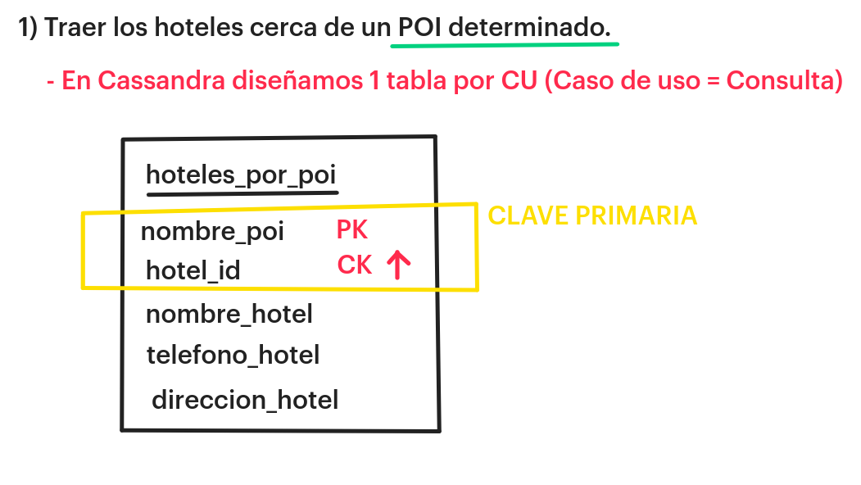

 | hotel_por_poi (consulta1)
 | PK | CK |  | LIST | MAP
 | nombre_poi | hotel_id | nombre_hotel | telefono_hotel | direccion_hotel

1 | galeria pacífico | 10 | sheraton | 1 | direccion 1
 | galeria pacífico | 20 | hilton | 2222 | direccion 2
 | galeria pacífico | 30 | alvear | 3 | direccion 3
 | galeria pacífico | 70 | hotel del sol | 70 | direcccion 70
2 | casa rosada | 10 | sheraton | 1 | direccion 1
 | casa rosada | 20 | hilton | 2222 | direccion 2
 | casa rosada | 30 | alvear | 3 | direccion 3

 | CQL> SELECT * FROM hotel_por_poi WHERE nombre_poi='casa rosada';

consulta 3
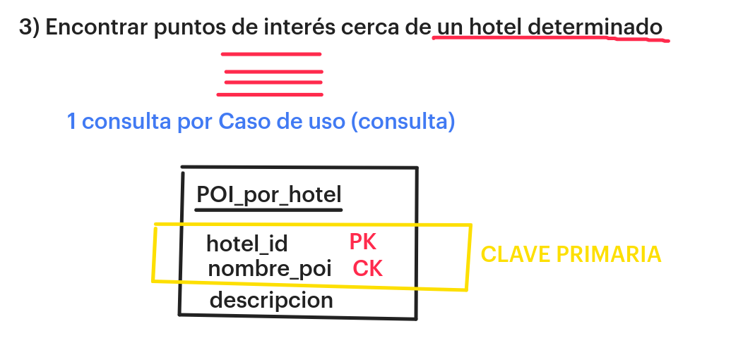
POI_por_hotel
PK | CK | MAP
hotel_id | nombre_poi | descripcion
10 | casa rosada | { ................... }
10 | galeria pacifico | { ................... }

20 | casa rosada | { ................... }
20 | galeria pacifico | { ................... }

CQL> SELECT * FROM POI_por_hotel WHERE hotel_id = 10;

